记录分析
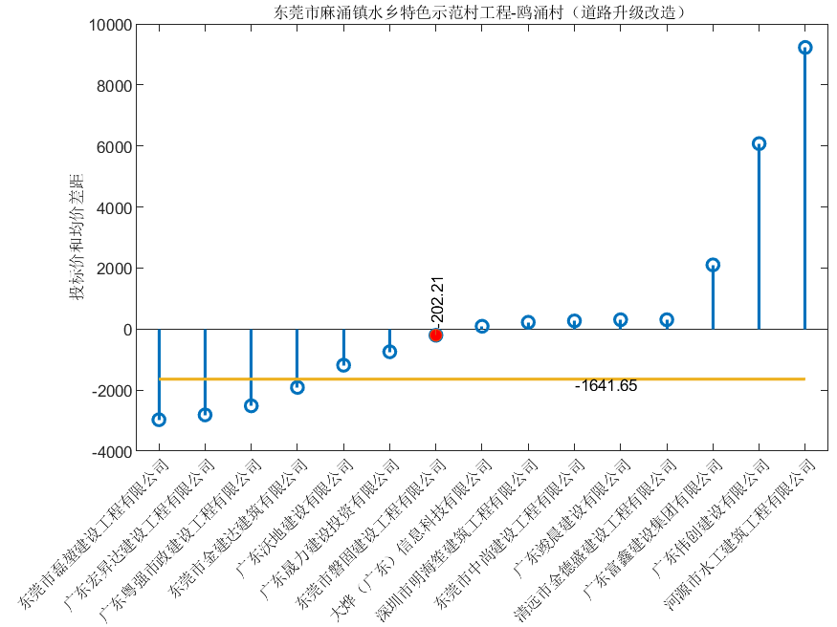
工程名称 | 东莞市麻涌镇水乡特色示范村工程-鸥涌村（道路升级改造）
资质要求 | 市政公用工程施工总承包三级或以上 | 开标地点 | 东莞市公共资源交易中心开标室（3）
镇区 | 东莞市麻涌镇鸥涌村 | 开标日期 | 2021年3月4日9时30分
投标方法 | 无需 | 标书类型 | 纸质标
最高报价 | 693002.24 | 下浮率 | 6.420%
预测报价 | 565517.55 | 下浮率 | 18.396%
平均报价 | 567159.20 | 下浮率 | 18.159%
报价差距 | -1641.65 | 下浮率差距 | 0.237%
序号 | 企业名称 | 投标报价 | 下浮率
1 | 东莞市磊堃建设工程有限公司 | 564186.98 | 18.588%
2 | 广东宏昇达建设工程有限公司 | 564346.37 | 18.565%
3 | 广东粤强市政建设工程有限公司 | 564644.37 | 18.522%
4 | 东莞市金建达建筑有限公司 | 565247.28 | 18.435%
5 | 广东沃地建设有限公司 | 565974.93 | 18.330%
6 | 广东晟力建设投资有限公司 | 566413.99 | 18.267%
7 | 东莞市磐固建设工程有限公司 | 566956.99 | 18.188%
8 | 大烨（广东）信息科技有限公司 | 567250.05 | 18.146%
9 | 深圳市明海笙建筑工程有限公司 | 567381.72 | 18.127%
10 | 东莞市中尚建设工程有限公司 | 567425.30 | 18.121%
11 | 广东竣晨建设有限公司 | 567464.88 | 18.115%
12 | 清远市金德盛建设工程有限公司 | 567464.88 | 18.115%
13 | 广东富鑫建设集团有限公司 | 569262.00 | 17.856%
14 | 广东伟创建设有限公司 | 573236.80 | 17.282%
15 | 河源市水工建筑工程有限公司 | 576386.82 | 16.828%

